winpaie
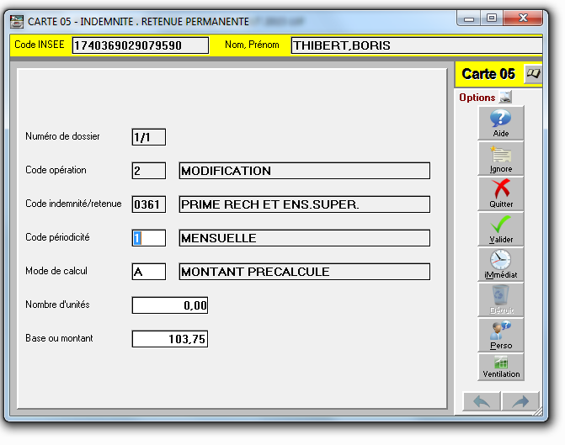

POINT DE VIGILANCE Choisir :
1 pour créer une nouvelle carte
2 pour modifier une carte existante

mode de calcul A

